상품제안서
주문제작 독도 사피아노 목걸이형 카드지갑 | 상품코드: S17058

 |  |  |  |  |  |  | 02-713-8555 | www.synergygift.co.kr
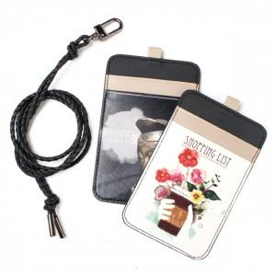

【상세/제작정보】 | .

【인쇄/포장옵션】 | 풀칼라 / 포장지포장

【공급단가】 | 수량 | 300~ | 1,000~ | 2,000~ | 3,000~ | 5,000~
*VAT별도 | 단가 | 5,810원 | 5,590원 | 5,380원 | 5,160원 | 5,030원

【상품 URL】 | https://www.synergygift.co.kr:443/src/goods_detail.php?gdno=3332

